Solicitud gráfica
 | Área: | Matemáticas |  |  | Fecha:
 | Grado: | 10
 | Título del tema: | Las funciones trigonométricas |  |  | ¿Cuaderno de estudio o recurso? | Recurso
 | Editor: | Adriana Ma. Pachón |  |  | Motor del recurso | F6

 | Código guión o recurso: | MA_10_03_CO_REC190 | ← Para determinar este código, visite la hoja de Ayuda
 |  |  |  |  | ESPECIFICACIÓN DE ARCHIVOS A ENTREGAR
Núm. | Archivo Shutterstock o ruta en web | Imagen para: | Tipo | Ubicación de la imagen en el recurso F6 | Nombre imagen SMALL | Tamaño imagen SMALL | Nombre imagen ZOOM | Tamaño imagen ZOOM | Descripción | Observaciones
IMG01 | 73329937 | Recurso F6 | Fotografía | Inicio | MA_10_03_CO_REC190_IMG01.jpg | 350 x 230 px |  |  | Fotografía de shutterstock.
IMG02 | 144515678 | Recurso F6 | Fotografía | Inicio | MA_10_03_CO_REC190_IMG02.jpg | 350 x 230 px |  |  | Fotografía de shutterstock.
IMG03 | 169495166 | Recurso F6 | Fotografía | Contenido | MA_10_03_CO_REC190_IMG03n.jpg | 320 x 480 px | MA_10_03_CO_REC190_IMG03a.jpg | 800 x 458 px | Fotografía de shutterstock. Imagen para ficha 1 de botón 1.
IMG04 | Ver descripción | Recurso F6 | Ilustración | Contenido | MA_10_03_CO_REC190_IMG04n.jpg | 320 x 480 px | MA_10_03_CO_REC190_IMG04a.jpg | 800 x 458 px | Ilustrar l aimagen con los datos propuestos. Imagen para ficha 1 de botón 2. | 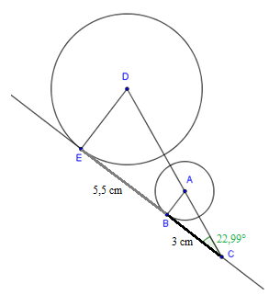
IMG05 | Ver descripción | Recurso F6 | Ilustración | Contenido | MA_10_03_CO_REC190_IMG05n.jpg | 320 x 480 px | MA_10_03_CO_REC190_IMG05a.jpg | 800 x 458 px | Ilustrar una escalera con los datos propuestos: Una escalera esta recargada contra una pared con un ángulo de inclinación de 56°, si alcanza una altura de 3,5 metros, ¿cuál es la lóngitud de la escalera? Imagen para ficha 2 de botón 2. | 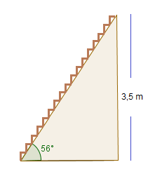
IMG06 | Ver descripción | Recurso F6 | Ilustración | Contenido | MA_10_03_CO_REC190_IMG06n.jpg | 320 x 480 px | MA_10_03_CO_REC190_IMG06a.jpg | 800 x 458 px | Ilustrar: En un parque de diversiones hay un rodadero cuya longitud es de 12 metros, si alcanza una altura de 7,5 metros. ¿Cuál es el ángulo de inclinación del rodadero? Imagen para ficha 3 de botón 2. | 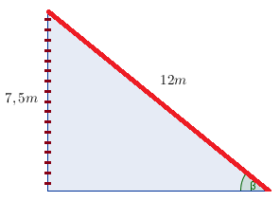
IMG07 | Ver descripción | Recurso F6 | Ilustración | Contenido | MA_10_03_CO_REC190_IMG07n.jpg | 320 x 480 px | MA_10_03_CO_REC190_IMG07a.jpg | 800 x 458 px | Ilustrar la imagen para la ficha del estudiante. | 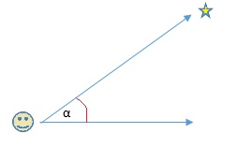
IMG08 | Ver descripción | Recurso F6 | Ilustración | Contenido | MA_10_03_CO_REC190_IMG08n.jpg | 320 x 480 px | MA_10_03_CO_REC190_IMG08a.jpg | 800 x 458 px | Ilustrar la imagen para la ficha del estudiante. | 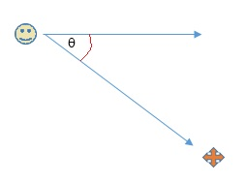
IMG09 | Ver descripción | Recurso F6 | Ilustración | Contenido | MA_10_03_CO_REC190_IMG09n.jpg | 320 x 480 px | MA_10_03_CO_REC190_IMG09a.jpg | 800 x 458 px | Ilustrar la imagen para la ficha del estudiante. Un niño se encuentra en el tejado de su casa y observa la sombra que proyecta su casa con un ángulo de depresión de 65°. Si la sombra proyectada sobre el piso es de 4,8 metros, ¿cuál es el alto de la casa? | 